Sheet1
◆わたしたちの町をみてみよう！

答えは最終ページに書いてあります。
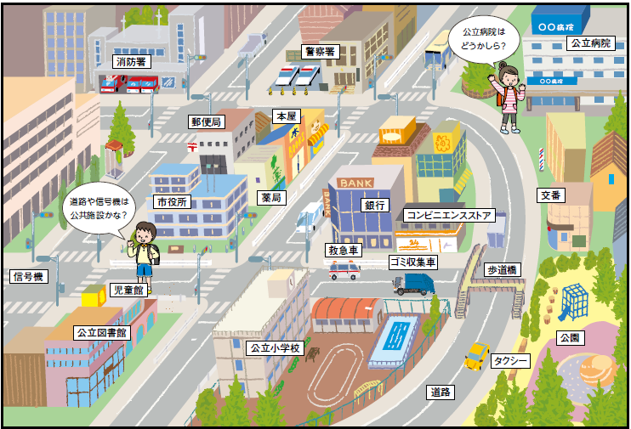
 | 消防署 | 公立病院
 | 郵便局 | 市役所
 | 本屋 | 児童館
 | 信号機 | 道路
 | 公立小学校 | コンビニエンスストア
 | 歩道橋 | 救急車
 | 銀行 | 公立図書館
 | タクシー | 公園
 | 警察署 | ゴミ収集車
 | 交番 | 薬局

